CONTRATO
 |  |  |  | QUADRO RESUMO
 |  |  |  | [CONTRATANTE:] SEED RESIDENCIAL 11 SPE LTDA, com sede na Rua Samuel Morse, 120, 7º andar, sala 73, Cidade das Monções, Cidade de São Paulo, Estado de São Paulo, inscrita no CNPJ/ME sob nº 41.071.132/0001-91, neste ato representado na forma de sua documentação societária por Fernando Montenegro Lima, brasileiro, administrador de empresas, casado, portador da Cédula de Identidade RG nº 24257603-5 SSP/SP e inscrito no CPF/ME sob nº 205.404.278-10 e Marcelo Brunoro, brasileiro, empresário, separado, portador da Cédula de Identidade RG nº 21.448.484 SSP/SP e inscrito no CPF/ME sob nº 166.24.128-74.

 |  |  |  | [CONTRATADA: TESTE ENGENHARIA DE MATERIAIS E CONSULTORIA LTDA], com sede na Rua Rio Grande do Sul n.º 1, José Menino, Cidade de Santos, Estado de São Paulo, inscrita no CNPJ/ME sob nº 34.230.026/0001-48, neste ato representado na forma de sua documentação societária por Jose Carlos Góes Junior, brasileiro, portador da Cédula de Identidade RG nº 38.913.609-8 e inscrito no CPF/ME sob nº 469.807.378-21

 |  |  |  | INTERVENIENTE ANUENTE: MVA CONSTRUÇÕES E PARTICIPAÇÕES LTDA, com sede na Rua Funchal, nº 551, conjunto 72, Cidade de São Paulo, Estado de São Paulo, inscrita no CNPJ/ME sob nº 04.139.270/0001-39, representada neste ato representado na forma de sua documentação societária por Marcelo Alves Visnevski, brasileiro, engenheiro civil, divorciado, portador da Cédula de Identidade RG nº 22.533.922-5 SSP/SP e inscrito no CPF/ME sob nº 173.328.768-09.

 |  |  |  | ANEXOS:
 |  | 2024-06-28 |  | Anexo I: Formulário de Concorrência, datado de |  |  |  |  | 2024-06-28
 |  | 2024-06-28 |  | Anexo II: Cronograma Simplificado de Execução, datado de |  |  |  |  |  | 2024-06-28
 |  |  |  | Anexo III: Checklist de documentações
 |  |  |  | OBJETO DA PRESTAÇÃO DE SERVIÇOS:
 |  |  |  | O objeto desta contratação é [CONTROLE TECNOLÓGICO] está previsto no Anexo I - Formulário de Concorrência, sendo o regime de contratação o de Preço Unitário por medição.

 |  |  |  | LOCAL DO EMPREENDIMENTO:
 |  |  |  | Rua Kansas, 101, Brooklin, São Paulo/SP
 |  |  |  | PREÇO: O valor limite para execução dos serviços objeto deste Contrato é de
 |  |  |  |  |  |  |  |  |  |  | R$ 69,622.73
 |  |  | R$ 69,622.73

 |  |  |  | COMPOSIÇÃO:
 | Equipamentos | Mão de obra/Serviços |  | MATERIAIS |  |  | EQUIPAMENTOS |  |  |  | MÃO DE OBRA/ SERVIÇOS
 | R$ 27,849.09 | R$ 27,849.09 |  | R$ 13,924.55 |  |  | R$ 27,849.09 |  |  |  | R$ 27,849.09
 | 40% | 40% |  | 20% |  |  | 40% |  |  |  | 40%
 |  |  |  | PRAZO:
 |  |  |  | O prazo do presente contrato tem início em |  |  |  | 2024-06-28 |  |  | e término em | 2025-12-31 | asfsd
 |  |  |  | para fins de seguro garantia, devendo a prestação dos serviços estarem concluídos em |  |  |  |  |  |  |  | 2025-09-27
 |  |  |  | de acordo com o cronograma simplificado em anexo que deverá ser desmembrado junto a gerência da obra.
 |  |  |  | CONDIÇÕES DE PAGAMENTO:
 |  |  |  | MEDIÇÕES MENSAIS
 |  |  |  | OBSERVAÇÃO:

 |  |  |  | REAJUSTE:
 |  |  |  | ( ) | O valor limite é fixo e irreajustável.
 |  |  |  | ( ) | O contrato é fixo e irreajustável por 1 ano, após 12 meses o saldo devedor será reajustado
 |  |  |  | anualmente conforme dissídio da categoria base SINDUSCON/SP, considerando como data base a data
 |  |  |  | de assinatura deste instrumento.
 |  |  |  | ( X ) | O contrato é fixo e irreajustável por 1 ano, após 12 meses o saldo devedor será reajustado
 |  |  |  | anualmente conforme índice do INCC da base a data de assinatura deste instrumento.
 |  |  |  | PESSOAS E ENDEREÇOS DEFINIDOS PARA COMUNICAÇÕES PREVISTAS NA CLÁUSULA 10.6:

 |  |  |  | Para a Contratante:
SEED RESIDENCIAL 11 SPE LTDA |  |  |  | Atenção: |  | SEED RESIDENCIAL 11 SPE LTDA
Barbara Coura |  |  |  | Pessoa de contato: |  | Barbara Coura
Rua Funchal, nº 551, Vila Olímpia, São Paulo/SP, CEP 04551-060 |  |  |  | Endereço: |  | Rua Funchal, nº 551, Vila Olímpia, São Paulo/SP, CEP 04551-060
11 3045 7531 |  |  |  | Telefone: |  | 11 3045 7531
barbara.coura@mvconstrucoes.com.br |  |  |  | E-mail: |  | barbara.coura@mvconstrucoes.com.br

 |  |  |  | Para a Contratada:
FERREIRA E MARTINS |  |  |  | Atenção: |  | FERREIRA E MARTINS
EDIMO |  |  |  | Pessoa de contato: |  | EDIMO
Eugenio Sans |  |  |  | Endereço: |  | Eugenio Sans
11 99269 5723 |  |  |  | Telefone: |  | 11 99269 5723
fm.fundacoes@gmail.com |  |  |  | E-mail: |  | fm.fundacoes@gmail.com

 |  |  |  | Para a Interveniente Anuente:
MVA CONSTRUÇÕES E PARTICIPAÇÕES EIRELI |  |  |  | Atenção: |  | MVA CONSTRUÇÕES E PARTICIPAÇÕES EIRELI
Barbara Coura |  |  |  | Pessoa de contato: |  | Barbara Coura
Rua Funchal, nº 551, Vila Olímpia, São Paulo/SP, CEP 04551-060 |  |  |  | Endereço: |  | Rua Funchal, nº 551, Vila Olímpia, São Paulo/SP, CEP 04551-060
11 3045 7531 |  |  |  | Telefone: |  | 11 3045 7531
barbara.coura@mvconstrucoes.com.br |  |  |  | E-mail: |  | barbara.coura@mvconstrucoes.com.br
REAJUSTE: ( X ) O valor limite é fixo e irreajustável. ( ) O contrato é fixo e irreajustável por 1 ano, após 12 meses o saldo devedor será reajustado anualmente conforme dissídio da categoria base SINDUSCON/SP, considerando como data base a data de assinatura deste instrumento. ( ) -
 |  |  |  | RETENÇÃO
 |  |  |  | ( ) | N/A
 |  |  |  | ( X ) | Sim
 |  |  |  | % Retenção | 50%
 |  |  |  | PRAZO | 0%

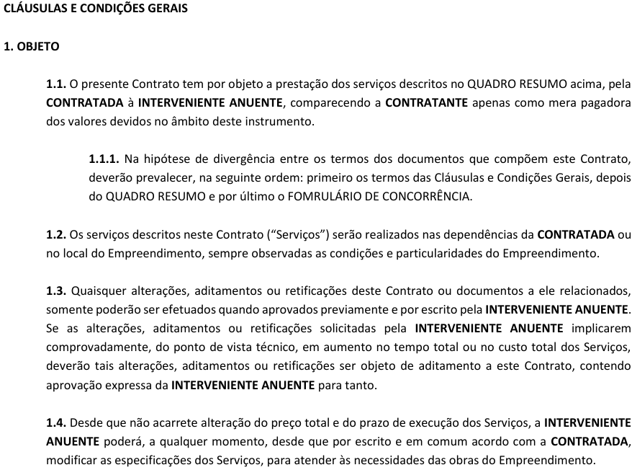

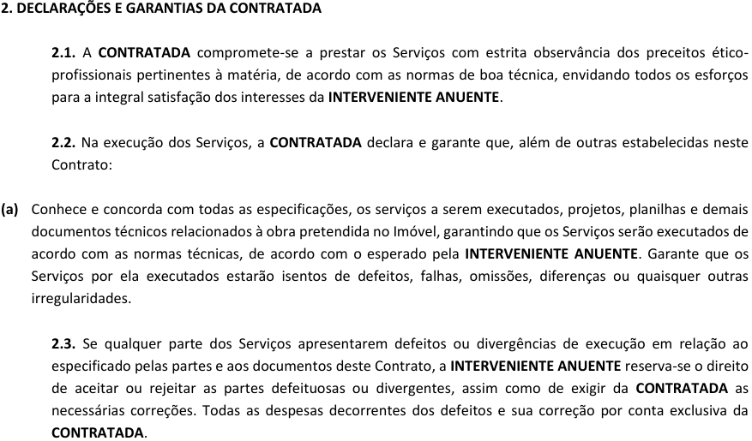

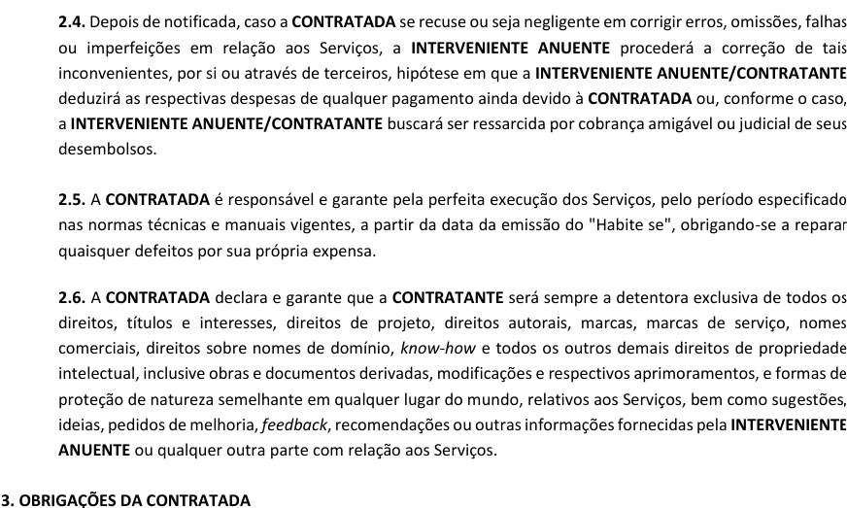

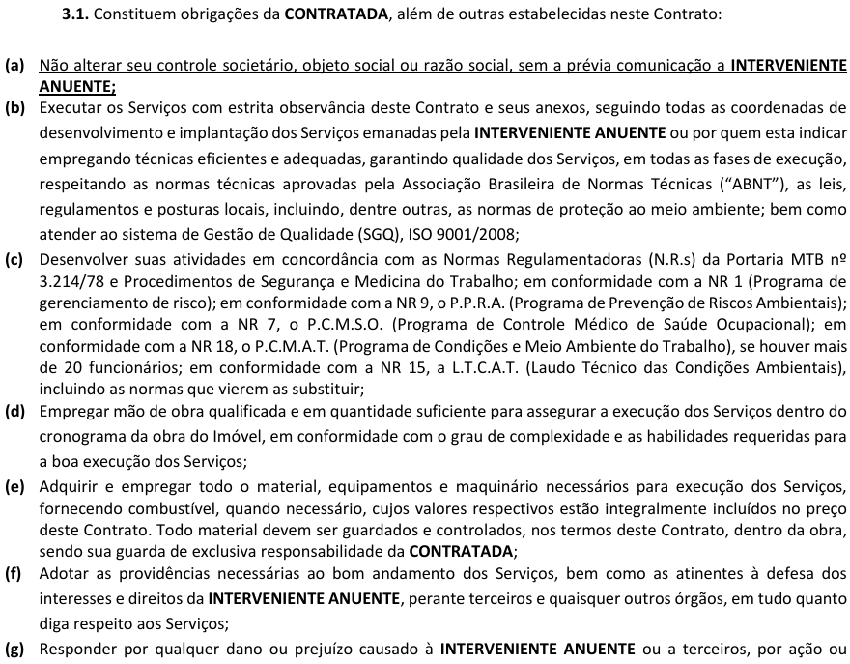

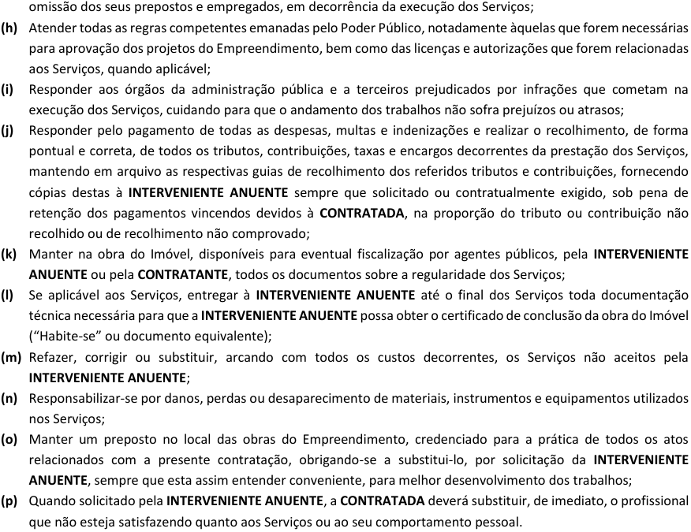

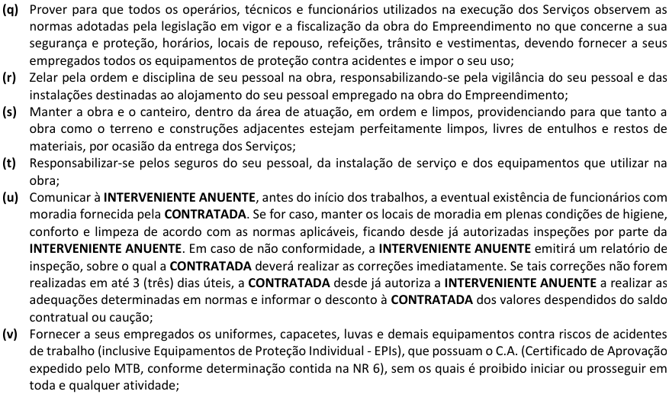

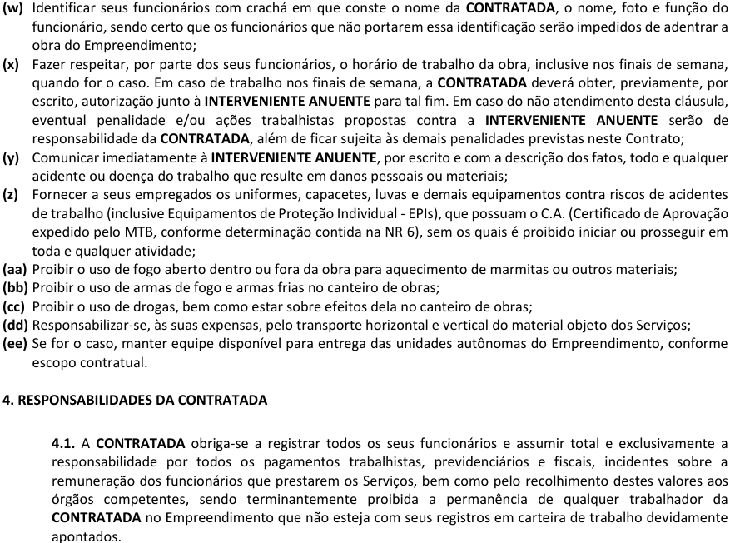

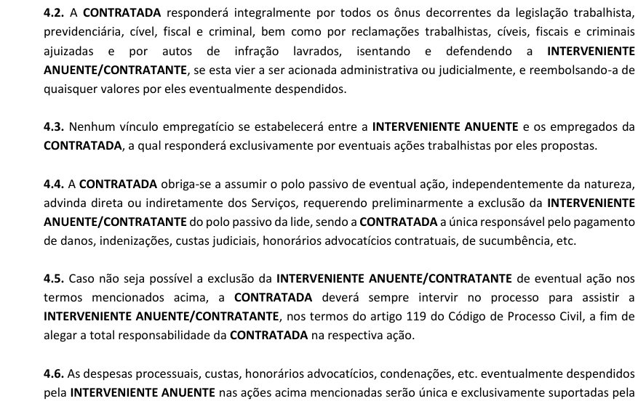

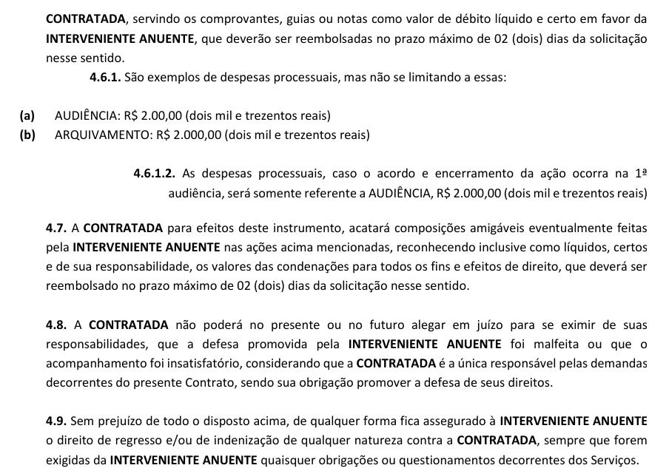

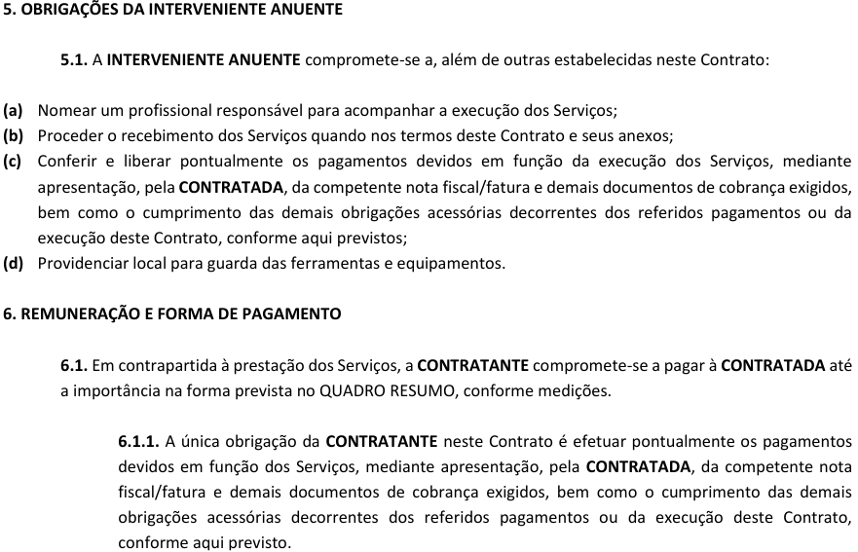

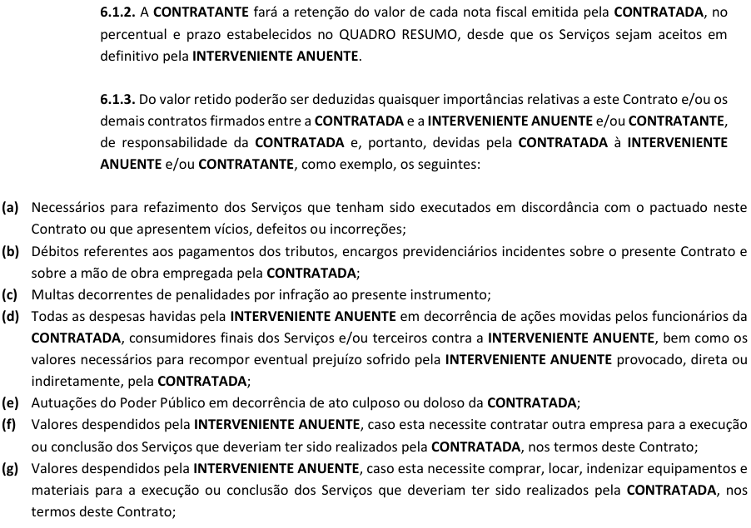

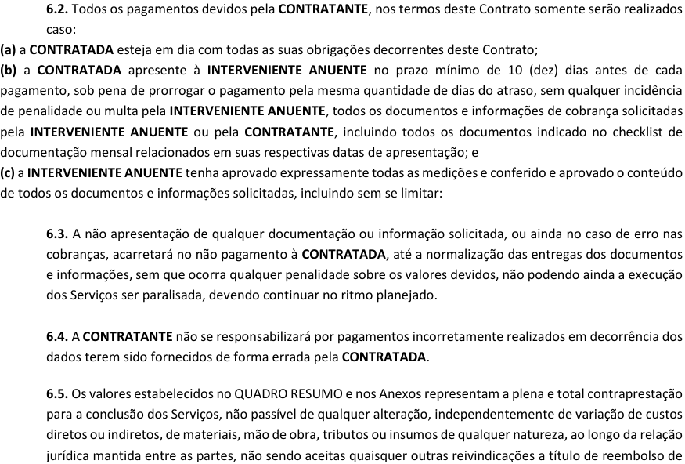

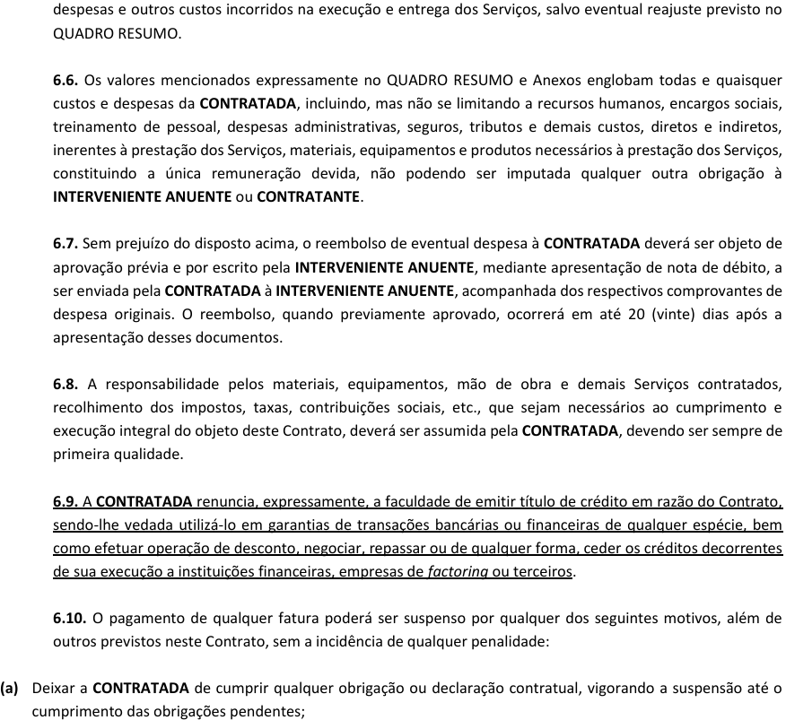

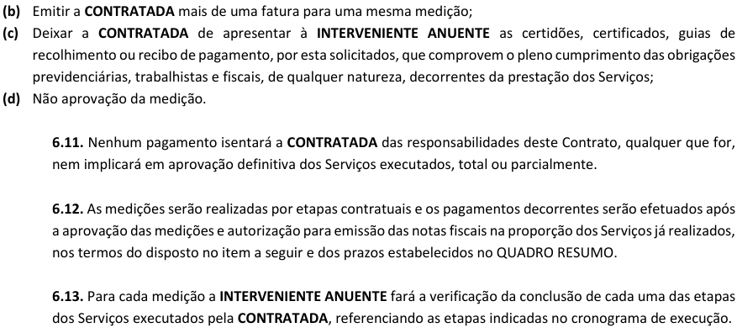

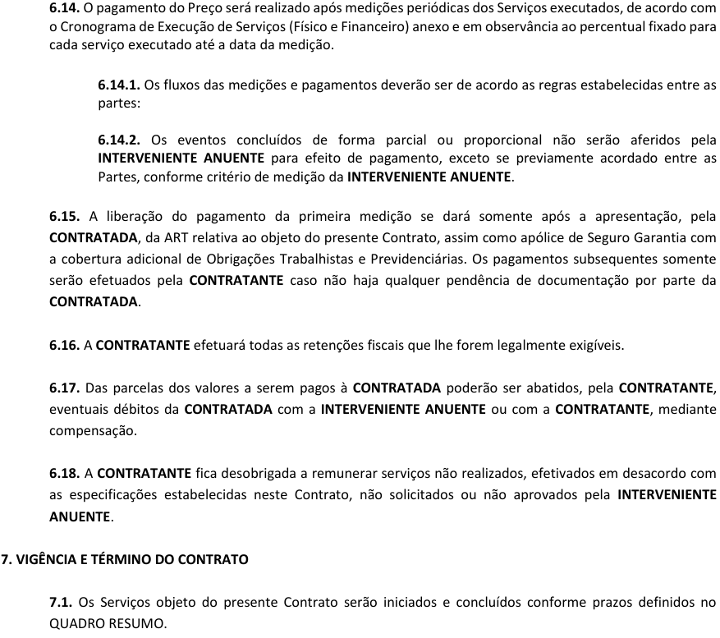

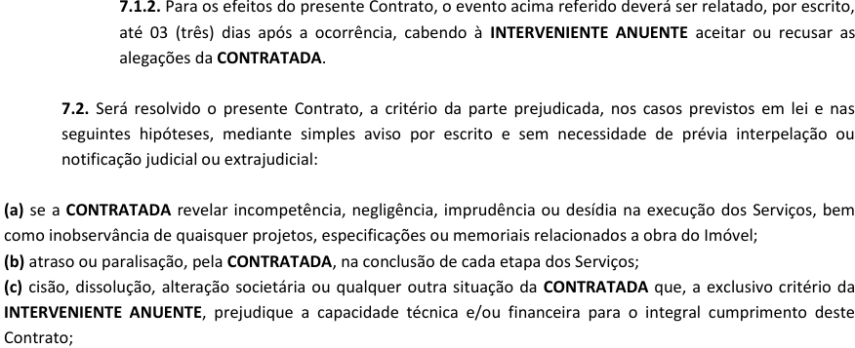

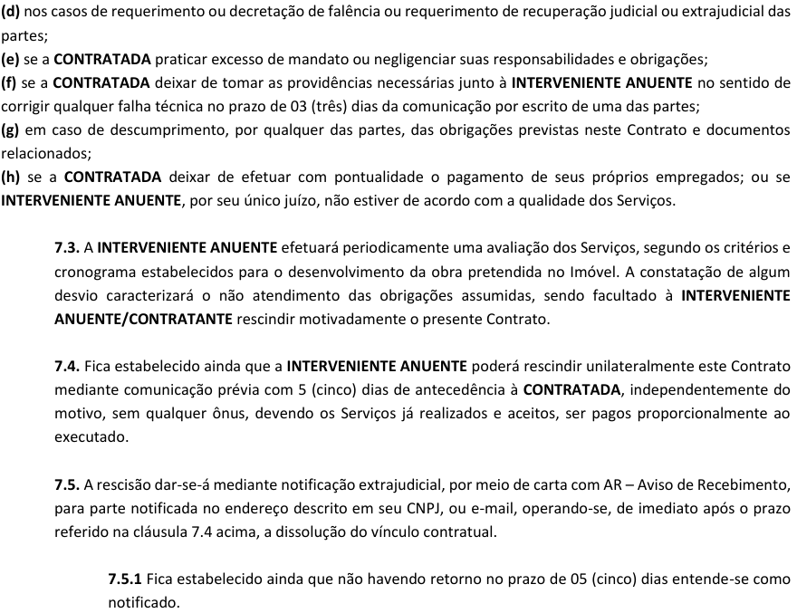

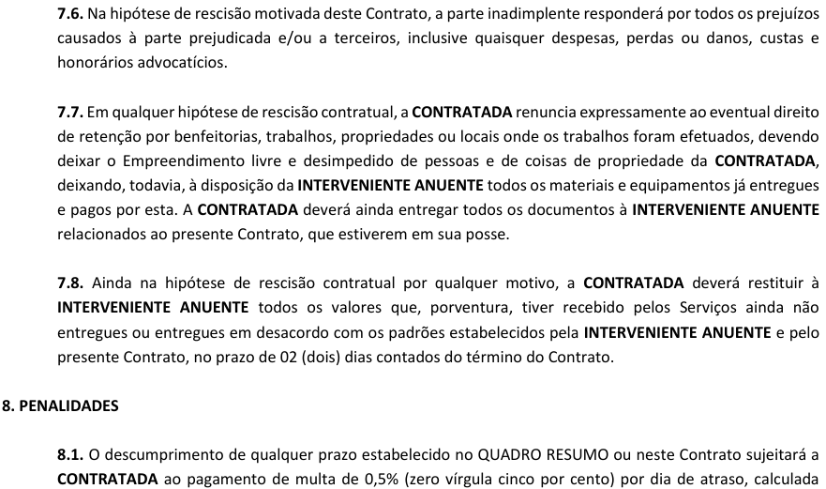

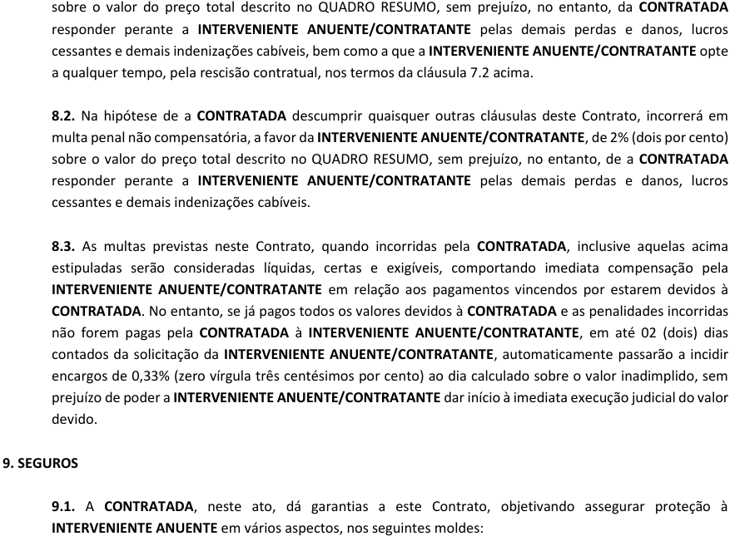

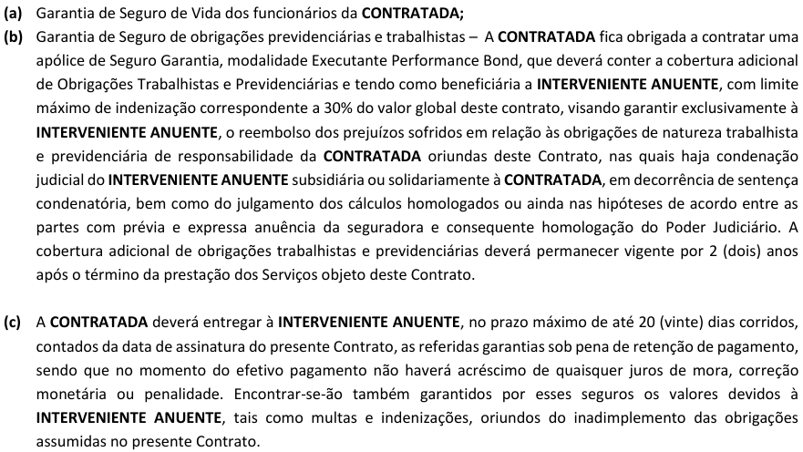

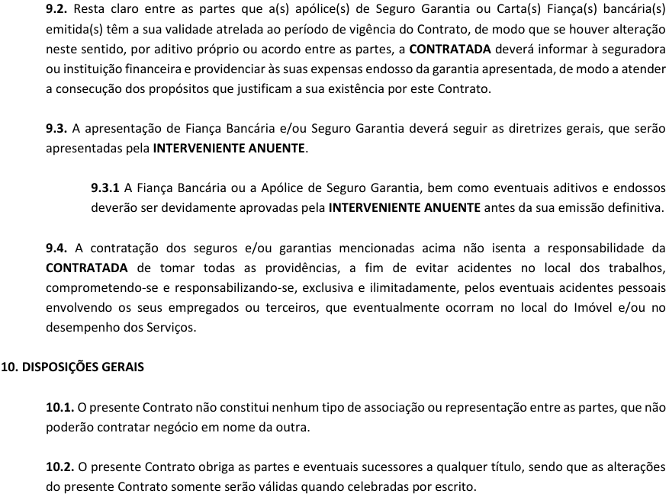

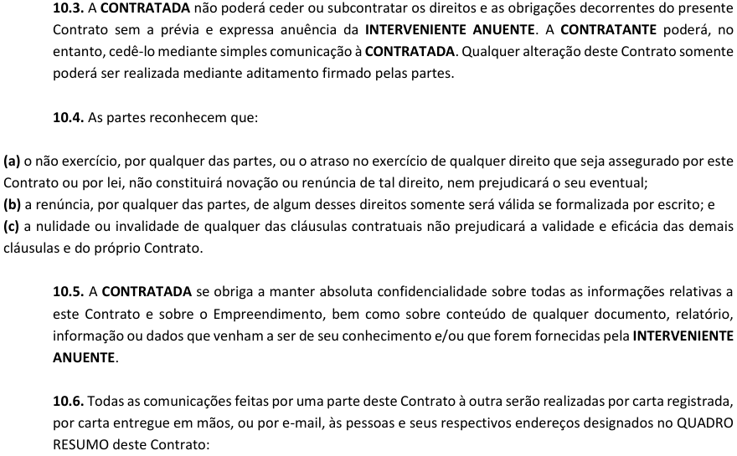

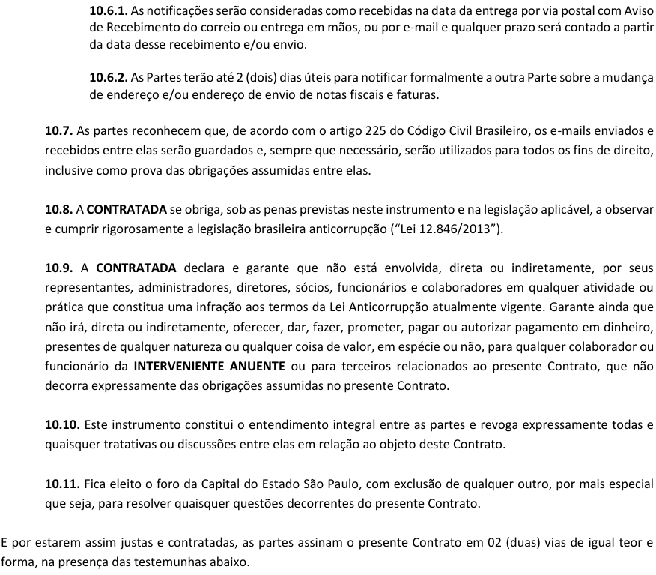

 |  |  |  | São Paulo, |  |  |  |  | 2024-06-28

 |  |  |  | SEED RESIDENCIAL 11 SPE LTDA
 |  |  |  | CONTRATANTE

 |  |  |  | FERREIRA E MARTINS
 |  |  |  | CONTRATADA

 |  |  |  | MVA CONSTRUÇÕES E PARTICIPAÇÕES LTDA
 |  |  |  | INTERVENIENTE ANUENTE

 |  |  |  | Testemunhas: 1) _____________________________ Nome: RG: CPF/ME: |  |  |  |  |  | Testemunhas: 2) _____________________________ Nome: RG: CPF/ME:

QUADRO DE CONCORRENCIA
 | FORMULÁRIO DE CONCORRÊNCIA |  |  |  |  |  |  |  |  |  |  |  |  |  |  |  |  |  |  |  |  |  |  |  |  |  |  |  | FOR SUP - 01
 |  |  |  |  |  |  |  |  |  | Defina o Fornecedor Ganhador |  |  | Fornecedor 2 |  |  |  |  |  |  |  |  |  |  |  |  |  |  |  | REVISÃO: R05
 |  |  |  |  |  |  |  |  |  |  |  |  |  |  |  |  |  |  |  |  |  |  |  |  |  |  |  |  | DATA REV: 08/05/2023

CONCORRÊNCIA: |  | CONTROLE TECNOLÓGICO |  |  |  | VENCEDOR |  |  |  | FORNECEDOR 1 |  |  |  | FORNECEDOR 2 |  |  |  | FORNECEDOR 3 |  |  |  | MENOR PREÇO
EMPRESA: MVA CONSTRUCÕES E PARTICIPAÇÕES LTDA |  |  |  |  | EMPRESA: | FERREIRA E MARTINS |  |  |  | TESTE ENGENHARIA DE MATERIAIS E CONSULTORIA LTDA |  |  |  | FERREIRA E MARTINS |  |  |  | TESTIN
ENDEREÇO: RUA FUNCHAL, 551 CJ 72, VILA OLIMPIA |  |  |  |  | CNPJ: | 49.740.042/0001-58 |  |  |  | 34.230.026/0001-48 |  |  |  | 49.740.042/0001-58 |  |  |  | 60.573.185/0001-55
CNPJ: 04.139.270/0001-39 |  | INSCRIÇÃO MUNICIPAL: 29.718.63 | DATA: | 2024-06-28 | CONTATO: | EDIMO |  |  |  | Jose Carlos Góes Junior |  |  |  | EDIMO |  |  |  | EVA
OBRA: |  | KANSAS | DATA MOBILIZAÇÃO: | IMEDIATA | TELEFONE: | 11 99269 5723 |  |  |  | 11 99447 9295 |  |  |  | 11 99269 5723 |  |  |  | 11 557 3788
END. OBRA: |  | Rua Kansas, 101, Brooklin, São Paulo/SP |  |  | E-MAIL: | fm.fundacoes@gmail.com |  |  |  | comercialsp@testeengenharia.com.br |  |  |  | fm.fundacoes@gmail.com |  |  |  | testin@testin.com.br

ITEM | DESCRIÇÃO |  |  |  | ORÇAMENTO SIENGE | UND. | QUANT. | PR. UNIT. | PR. TOTAL | UND. | QUANT. | PR. UNIT. | PR. TOTAL | UND. | QUANT. | PR. UNIT. | PR. TOTAL | UND. | QUANT. | PR. UNIT. | PR. TOTAL | QUANT. | PR. UNIT. | PR. TOTAL | ORÇAMENTO ANALÍTICO
 |  |  |  |  |  |  |  |  |  |  |  |  |  |  |  |  |  |  |  |  |  |  |  |  | COD. | DESCRIÇÃO | UND. | QTD | PR. UNIT. | PR. TOTAL
1 | TURNO LABORATORISTA - SEGUNDA A SEXTA- FEIRA 07:00 AS 11:00H |  |  |  |  | PER | 82.42 | R$ 185.00 | R$ 15,247.24 | PER | 82.42 | R$ 161.50 | R$ 13,310.43 | PER | 82.42 | R$ 185.00 | R$ 15,247.24 | PER | 82.42 | R$ 215.00 | R$ 17,720.30 | 82.42 | R$ 161.50 | R$ 13,310.43
2 | TURNO LABORATORISTA - SEGUNDA A SEXTA- FEIRA 11:30 AS 16:00H |  |  |  |  | PER | 82.42 | R$ 185.00 | R$ 15,247.24 | PER | 82.42 | R$ 161.50 | R$ 13,310.43 | PER | 82.42 | R$ 185.00 | R$ 15,247.24 | PER | 82.42 | R$ 215.00 | R$ 17,720.30 | 82.42 | R$ 161.50 | R$ 13,310.43
3 | HORA EXTRA - SEGUNDA A SEXTA-FEIRA 18:00 AS 20:00H |  |  |  |  | H | 1.00 | R$ 83.25 | R$ 83.25 | H | - | R$ 49.70 | R$ - | H | 1.00 | R$ 83.25 | R$ 83.25 | H | - | R$ 91.40 | R$ - | 0.00 | R$ 49.70 | R$ -
4 | TURNO LABORATORISTA - SÁBADO 07:00 AS 11:00H |  |  |  |  | PER | 10.00 | R$ 185.00 | R$ 1,850.00 | PER | 10.00 | R$ 161.50 | R$ 1,615.00 | PER | 10.00 | R$ 185.00 | R$ 1,850.00 | PER | 10.00 | 290,3 | R$ 2,903.00 | 10.00 | R$ 161.50 | R$ 1,615.00
5 | HORA EXTRA - SÁBADO 11:30 AS 16:00H |  |  |  |  | H | 1.00 | R$ 92.50 | R$ 92.50 | INCLUSO | - | R$ 49.70 | R$ - | H | 1.00 | R$ 92.50 | R$ 92.50 | H | - | R$ 91.40 | R$ - | 0.00 | R$ 49.70 | R$ -
6 | DETERMINAÇÃO DE RESISTÊNCIA A COMPRESSÃO - 4 CPS POR BETONEIRA 6M³ |  |  |  |  | UNID. | 1765.00 | R$ 10.50 | R$ 18,532.50 | UNID. | 1,765.00 | R$ 9.30 | R$ 16,414.50 | UNID. | 1,765.00 | R$ 10.50 | R$ 18,532.50 | UNID. | 1,765.00 | R$ 14.55 | R$ 25,680.75 | 1765.00 | R$ 9.30 | R$ 16,414.50
7 | DETERMINAÇÃO DE RESISTÊNCIA A COMPREESÃO CP MOLDAO PELO CONTRATANTE |  |  |  |  | UNID. | 0.00 | R$ - | R$ - | UNID. | - | R$ 35.00 | R$ - | UNID. | - |  | R$ - | UNID. | - |  | R$ - | 0.00 | R$ - | R$ -
8 | DETERMINAÇÃO DE MODULO DE ELASTICIDADE |  |  |  |  | CJ | 0.00 | R$ - | R$ - | CJ | - | R$ 117.00 | R$ - | CJ | - |  | R$ - | CJ | - | R$ 430.00 | R$ - | 0.00 | R$ - | R$ -
9 | ENSAIO DE RESISTÊNCIA DE ADERENCIA REVESTIMENTO EXTERNO / INTERNO - 12CPS COM DETERMINAÇÃO DE TEOR DE UMIDADE - 3cps |  |  |  |  | UNID. | 0.00 | R$ - | R$ - | INCLUSO | - | R$ 10,000.00 | R$ - | UNID. | - |  | R$ - | UNID. | - |  | R$ - | 0.00 | R$ - | R$ -
10 | DIÁRIA LABORATORISTA PARA EXECUÇÃO DE ENSAIOS |  |  |  |  | VB | 36.00 | R$ 120.00 | R$ 4,320.00 | VB | 36.00 | R$ 58.80 | R$ 2,116.80 | VB | 36.00 | R$ 120.00 | R$ 4,320.00 | VB | 36.00 | R$ 163.00 | R$ 5,868.00 | 36.00 | R$ 58.80 | R$ 2,116.80
11 | COLETA DE CP - TRANSPORTE COM NO MÁXIMO 50 UNID |  |  |  |  | VB | 92.50 | R$ 100.00 | R$ 9,250.00 | VB | 92.50 | R$ 58.80 | R$ 5,439.00 | VB | 92.50 | 100.00 | R$ 9,250.00 | VB | 92.50 | R$ 130.50 | R$ 12,071.25 | 92.50 | R$ 58.80 | R$ 5,439.00
12 | MOBILIZAÇÃO E DESMOBILIZAÇÃO |  |  |  |  | VB | 1.00 | R$ 5,000.00 | R$ 5,000.00 | VB | 1.00 | R$ 2,747.69 | R$ 2,747.69 | VB | 1.00 | 5,000.00 | R$ 5,000.00 | VB |  |  | R$ - | 1.00 | R$ 2,747.69 | R$ 2,747.69
NEGOCIAÇÃO |  |  |  | VALOR FINAL |  | R$ 69,622.73 |  |  |  | R$ 54,953.84 |  |  |  | R$ 69,622.73 |  |  |  | R$ 64,024.35 |  |  |  | R$ 54,953.84 |  |  | VALOR TOTAL |  |  |  |  | R$ -
 |  |  |  | DESCONTO (%) |  | -5.02% |  |  |  | -11.79% |  |  |  | -5.02% |  |  |  | 0.00%
 |  |  |  | VALOR INICIAL |  | R$ 73,298.80 |  |  |  | R$ 62,300.00 |  |  |  | R$ 73,298.80 |  |  |  | R$ 64,024.35

ITEM | CONDIÇÕES COMERCIAIS
1 | FORMA DE PAGAMENTO |  |  |  |  | MEDIÇÕES MENSAIS |  |  |  | MEDIÇÕES MENSAIS |  |  |  | MEDIÇÕES MENSAIS |  |  |  | MEDIÇÕES MENSAIS
2 | COMPOSIÇÃO DE CUSTOS MÃO DE OBRA/ SERVIÇOS (%) |  |  |  |  | 40% |  |  |  | 40% |  |  |  | 40% |  |  |  | 40%
2.1 | COMPOSIÇÃO DE CUSTOS MÃO DE OBRA/ SERVIÇOS (R$) |  |  |  |  | R$ 27,849.09 |  |  |  | R$ 21,981.54 |  |  |  | R$ 27,849.09 |  |  |  | R$ 25,609.74
2.2 | COMPOSIÇÃO DE CUSTOS MATERIAIS (%) |  |  |  |  | 20% |  |  |  | 50% |  |  |  | 20% |  |  |  | 20%
2.3 | COMPOSIÇÃO DE CUSTOS MATERIAIS (R$) |  |  |  |  | R$ 13,924.55 |  |  |  | R$ 27,476.92 |  |  |  | R$ 13,924.55 |  |  |  | R$ 12,804.87
2.4 | COMPOSIÇÃO DE CUSTOS EQUIPAMENTOS (%) |  |  |  |  | 40% |  |  |  | 10% |  |  |  | 40% |  |  |  | 40%
2.5 | COMPOSIÇÃO DE CUSTOS EQUIPAMENTOS (R$) |  |  |  |  | R$ 27,849.09 |  |  |  | R$ 5,495.38 |  |  |  | R$ 27,849.09 |  |  |  | R$ 25,609.74
3 | DATA DA PROPOSTA |  |  |  |  | 2023-01-13 |  |  |  | 2024-02-28 |  |  |  | 2023-01-13 |  |  |  | 2023-01-13
3.1 | DATA DE INÍCIO |  |  |  |  | 2025-05-01 |  |  |  | 2024-02-28 |  |  |  | 2025-05-01 |  |  |  | 2024-02-28
3.2 | DATA DE TÉRMINO |  |  |  |  | 2025-09-27 |  |  |  | 2024-10-30 |  |  |  | 2025-09-27 |  |  |  | 2024-10-30
4 | VALIDADE DA PROPOSTA |  |  |  |  | 30 DIAS |  |  |  | 45 DIAS |  |  |  | 30 DIAS |  |  |  | 30 DIAS
5 | REAJUSTE |  |  |  |  | REAJUSTE APÓS 12 MESES - INCC |  |  |  | REAJUSTE APÓS 12 MESES - DISSÍDIO |  |  |  | REAJUSTE APÓS 12 MESES - INCC |  |  |  | REAJUSTE APÓS 12 MESES - INCC
6 | FATURAMENTO MINIMO |  |  |  |  | NA |  |  |  | NA |  |  |  | NA |  |  |  | NA
7 | FRETE |  |  |  |  | NA |  |  |  | INLCUSO |  |  |  | NA |  |  |  | NA
8 | RETENÇÃO CONTRATUAL |  |  |  |  | SIM |  |  |  | NA |  |  |  | 5% DE RETENÇÃO |  |  |  | 5% DE RETENÇÃO
9 | PRAZO RETENÇÃO
10 | PERCENTUAL RETENÇÃO |  |  |  |  | 50%
11 | SEGURO GARANTIA |  |  |  |  | SEM LIMITE PARA EMISSÃO |  |  |  | NA |  |  |  | SEM LIMITE PARA EMISSÃO |  |  |  | SEM LIMITE PARA EMISSÃO
12 | EXCLUSÕES |  |  |  |  | MARTELETE/COMPRESSOR/DIESEL |  |  |  | ISS |  |  |  | MARTELETE/COMPRESSOR/DIESEL |  |  |  | MARTELETE/COMPRESSOR/DIESEL
13 | HABILITAÇÃO |  |  |  |  | OK |  |  |  | APTO |  |  |  | OK |  |  |  | OK
14 | OBSERVAÇÕES GERAIS |  |  |  |  | - |  |  |  | SERÃO ROMPIDOS OS 04 CPS PEIRODO CONSIDERADO DE SEGUNDA A SÁBADO DAS 07:00 AS 18:00H VOLUME MÁXIMO 100/M³ / MOLDADOR DIA |  |  |  | - |  |  |  | -

ITEM | EQUALIZAÇÃO TÉCNICA
1 | ART |  |  |  |  | NÃO |  |  |  | SIM |  |  |  | NÃO |  |  |  | NÃO
2 | PROPOSTA BASEADO EM PROJETO ENVIADO |  |  |  |  | NÃO |  |  |  | NA |  |  |  | NÃO |  |  |  | NÃO
3 | TEMPO PREVISTO DENTRO DO PLANEJAMENTO DA OBRA |  |  |  |  | SIM |  |  |  | SIM |  |  |  | SIM |  |  |  | SIM
4 | REALIZOU VISITA A OBRA |  |  |  |  | SIM |  |  |  | SIM |  |  |  | SIM |  |  |  | SIM
5 | DESCARGA E TRANSPORTE HORIZONTAL E VERTICAL DOS MATERIAIS E EQUIPAMENTOS NECESSÁRIOS À EXECUÇÃO DO SERVIÇO. |  |  |  |  | SIM |  |  |  | SIM |  |  |  | SIM |  |  |  | SIM
6 | CONSIDERADO HORÁRIO DE DESCARGA, CASO ESTEJA EM ÁREA RESTRITA. |  |  |  |  | NA |  |  |  | SIM |  |  |  | NA |  |  |  | NA
7 | MATERIAIS, FERRAMENTAS E ACESSÓRIOS NECESSÁRIOS A EXECUÇÃO DO SERVIÇO |  |  |  |  | SIM, MARTELETE POR CONTA DA CONTRATANTE |  |  |  | SIM |  |  |  | SIM, MARTELETE POR CONTA DA CONTRATANTE |  |  |  | SIM, MARTELETE POR CONTA DA CONTRATANTE

ITEM | ESCOPO
1 | NORMAS ATENDIDAS: NR18 / NBR 6122 |  |  |  |  | SIM |  |  |  | SIM |  |  |  | SIM |  |  |  | SIM
2 | EXECUÇÃO DO ARRASAMENTO DAS ESTACAS - CORTE DE CONCRETO EXCEDENTE E A PREPARAÇÃO DA CABEÇA DA ESTACA |  |  |  |  | MARTELETE POR CONTA DA CONTRATANTE |  |  |  | MARTELETE POR CONTA DA CONTRATANTE |  |  |  | MARTELETE POR CONTA DA CONTRATANTE |  |  |  | MARTELETE POR CONTA DA CONTRATANTE
3 | FORNECIMENTO DE EQUIPAMENTO E MÃO DE OBRA PARA ARRASAMENTO DE ESTACAS, COM TODOS OS IMPOSTOS, EPIS, TAXAS, SALÁRIOS INCLUSOS ETC. |  |  |  |  | SIM |  |  |  | SIM |  |  |  | SIM |  |  |  | SIM
4 | FAZER O ACABAMENTO NA CABEÇA DA ESTACA COM MARTELETE DE 10KG, DE FORMA QUE FIQUE NIVELADO |  |  |  |  | SIM |  |  |  | SIM |  |  |  | SIM |  |  |  | SIM
5 | QUEBRA DA ESTACA DEVERÁ SER FEITA COM MARTELETE NA HORIZONTAL 90° |  |  |  |  | SIM |  |  |  | SIM |  |  |  | SIM |  |  |  | SIM
6 | ENTULHO EXCEDENTE DA QUEBRA DEVERÁ SER DESCARTADO NA CAÇAMBA OU ONDE SOLICITADO PELA ENGENHARIA |  |  |  |  | SIM |  |  |  | SIM |  |  |  | SIM |  |  |  | SIM
7 | COLOCAR NO MÍNIMO 3 FUNCIONÁRIOS TRABALHANDO SIMULTANEAMENTE NAS QUEBRAS |  |  |  |  | SIM |  |  |  | SIM |  |  |  | SIM |  |  |  | SIM
8 | EXECUÇÃO DA ESCAVAÇÃO DOS BLOCOS DE CONCRETO |  |  |  |  | SIM |  |  |  | SIM |  |  |  | SIM |  |  |  | SIM
9 | EXECUÇÃO DO REATERRO - COMPACTAÇÃO |  |  |  |  | SIM |  |  |  | SIM |  |  |  | SIM |  |  |  | SIM
10 | RETIRADA DE TERRA EXCEDENTTE PROVENIENTE DA ESVAVAÇÃO DOS BLOCOS |  |  |  |  | SIM |  |  |  | SIM |  |  |  | SIM |  |  |  | SIM
11 | EXECUÇÃO DE PROTEÇÕES PARA SEGURANÇA, EQUIPAMENTOS DE SEGURANÇA COLETIVA (E.P.C) CONFORME A NR18. |  |  |  |  | SIM |  |  |  | SIM |  |  |  | SIM |  |  |  | SIM

ITEM | ESPECIFICIDADE DA OBRA
1 |  |  |  |  |  | - |  |  |  | - |  |  |  | - |  |  |  | -

ITEM | SEGURANÇA
1 | EM TODOS OS ITENS DO SERVIÇO DEVERÃO SER FORNECIDOS E INSTALADOS EPC E EPI QUE SE FIZEREM NECESSÁRIO NO DECORRER DAS DIVERSAS ETAPAS DO SERVIÇO, INCLUINDO PROTETORES DE VERTGALHÕES, PROTEÇÃO DE ÁREA DE TRABALHO, MATERIAL POR CONTA DA CONTRATANTE; |  |  |  |  | SIM |  |  |  | SIM |  |  |  | SIM |  |  |  | SIM
2 | MONTAGEM E DESMONTAGEM DE EQUIPAMENTOS; |  |  |  |  | SIM |  |  |  | SIM |  |  |  | SIM |  |  |  | SIM
3 | MONTAGEM DE LINHA DE VIDA; |  |  |  |  | NA |  |  |  | NA |  |  |  | NA |  |  |  | NA
4 | EQUIPE DE SEGURANÇA PARA PROTEÇÕES COLETIVAS, PERIFERIA, SHAFTS, POÇO DE LEVADOR, ESCADAS, ENTRE OUTROS; |  |  |  |  | SIM |  |  |  | SIM |  |  |  | SIM |  |  |  | SIM
5 | EXECUÇÃO DE PROTEÇÕES DE SEGURANÇA DIVERSAS, TAIS COMO: PROTEÇÕES PERIMETRAIS, PROTEÇÃO DE POÇOS DOS ELEVADORES, CAIXA DE ESCADA, DE ACORDO COM AS NORMAS DE REFERÊNCIA DA ABNT; |  |  |  |  | SIM |  |  |  | SIM |  |  |  | SIM |  |  |  | SIM
6 | FORNECER ARMÁRIOS METÁLICOS NOVOS E EM PERFEITO ESTADO DE CONSERVAÇÃO, COM IDENTIFICAÇÃO PARA CADA FUNCIONÁRIO DA EMPRESA, ASSIM COMO CAIXOTE METÁLICO PARA GUARDA DE MATERIAL; |  |  |  |  | SIM |  |  |  | SIM |  |  |  | SIM |  |  |  | SIM
7 | LIMPEZA DIÁRIA DOS LOCAIS DE SERVIÇO E ÁREAS DE VIVÊNCIA E RETIRADA DE ENTULHOS, COM PERIODICIDADE MÁXIMA DE UMA SEMANA OU INDICAÇÃO DA GERÊNCIA; |  |  |  |  | SIM |  |  |  | SIM |  |  |  | SIM |  |  |  | SIM
8 | LIMPEZA E ORGANIZAÇÃO DO CANTEIRO DE OBRAS; |  |  |  |  | SIM |  |  |  | SIM |  |  |  | SIM |  |  |  | SIM
9 | REALIZAR A LIMPEZA E A REMOÇÃO DO ENTULHO GERADO PELO SEU PRÓPRIO SERVIÇO ATÉ A CAÇAMBA OU LOCAL DETERMINADO PELA GERÊNCIA DA OBRA; |  |  |  |  | SIM |  |  |  | SIM |  |  |  | SIM |  |  |  | SIM

ITEM | ADMINISTRATIVO
1 | EQUIPE DEVIDAMENTE REGISTRADA, UNIFORMIZADA E COM UTILIZAÇÃO DE CRACHÁ, COM TREINAMENTOS NR 18, NR 35 E NR'S ESPECÍFICAS, P. EX. NR 10, 11 E 12 - APTIDÃO PARA TRABALHOS EM ALTURA É EXIGIDO. AS DOCUMENTAÇÕES DE ENTRADA NA OBRA DEVERÃO SER INSERIDAS EM DRIVE ESPECIFICO DISPONIBILIZADO NO MOMENTO DA CONTRATAÇÃO, ASSIM COMO AS DOCUMENTAÇÕES MENSAIS; |  |  |  |  | SIM |  |  |  | SIM |  |  |  | SIM |  |  |  | SIM
2 | INCLUSÃO EM DRIVE, DISPONIBILIZADO PELO ADM DA OBRA, DE TODA DOCUMENTAÇÃO - ENTRADA NA OBRA, DISPONIBLIZADO NO MOMENTO DA CONTRATAÇÃO; |  |  |  |  | SIM |  |  |  | SIM |  |  |  | SIM |  |  |  | SIM
3 | INCLUSÃO EM DRIVE, DISPONIBILIZADO PELO ADM DA OBRA, DE TODA DOCUMENTAÇÃO DE MOVIMENTAÇÃO DE PESSOAL, PROGRAMAS (PPRA, PCMSO, ENTRE OUTROS), EM DRIVE DISPONIBILIZADO NO MOMENTO DA CONTRATAÇÃO |  |  |  |  | SIM |  |  |  | SIM |  |  |  | SIM |  |  |  | SIM
4 | FORNECER ALIMENTAÇÃO, TRANSPORTE E ALOJAMENTO (VISTORIADOS PERIODICAMENTE) PARA SEUS FUNCIONÁRIOS; |  |  |  |  | SIM |  |  |  | SIM |  |  |  | SIM |  |  |  | SIM
5 | REALIZAR A MONTAGEM, A DESMONTAGEM E FORNECECER OS MATERIAIS NECESSÁRIOS PARA EXECUTAR O ALMOXARIFADO PADRÃO OU PREVER LOCAÇÃO DE CONTAINERS, EM COMUM ACORDO COM A GERÊNCIA DA OBRA; |  |  |  |  | SIM |  |  |  | SIM |  |  |  | SIM |  |  |  | SIM
6 | SEGURANÇA DOS MATERIAIS ARMAZENADOS NO ALMOXARIFADO É DE RESPONSABILIDADE DA CONTRATADA, DEVENDO SER REALIZADA ATRAVÉS DE VIGILÂNCIA ELETRÔNICA CONFORME ESPECIFICAÇÃO DO SEGURO DA CONTRATANTE. OS MATERIAIS QUE ESTIVEREM ARMAZENADOS DENTRO DO ALMOXARIFADO, CASO ESSE ESTEJA SEGUINDO OS PADRÕES DETERMINADOS (SENSOR DE PRESENÇA E CÂMERAS DE SEGURANÇA INTERLIGADOS A CENTRAL DE ALARME INDEPENDENTE DO SISTEMA DE ALARME DA OBRA), SERÃO ASSEGURADOS PELA APÓLICE DA OBRA. |  |  |  |  | SIM |  |  |  | SIM |  |  |  | SIM |  |  |  | SIM
7 | ORGANIZAÇÃO DE ESTOQUES DE MATERIAIS E MANUSEIO DOS MESMOS, CONFORME DOCUMENTOS DO SISTEMA DE GESTÃO DA QUALIDADE DA CONTRATANTE; |  |  |  |  | SIM |  |  |  | SIM |  |  |  | SIM |  |  |  | SIM
8 | AUXILIO NA DESCARGA E MANUSEIO E ARMAZENAMENTO DOS MATERIAIS UTILIZADOS NOS SERVIÇOS ELENCADOS, TAIS QUAIS: CIMENTO, ARGAMASSAS ENSACADAS, ARGAMASSAS COLANTES, TELAS, ADITIVOS, ADESIVOS, ENTRE OUTROS; |  |  |  |  | SIM |  |  |  | SIM |  |  |  | SIM |  |  |  | SIM
9 | UTILIZAÇÃO DE RÁDIO COMUNICADOR EM FREQUÊNCIA SOLICITADA PELA GERÊNCIA/CONTRATANTE; |  |  |  |  | NA |  |  |  | NA |  |  |  | NA |  |  |  | NA
10 | FORNECER TODO E QUALQUER EQUIPAMENTOS, E SUAS RESPECTIVOS DOCUMENTAÇÕES EXIGIDAS PARA O USO , MÁQUINAS E FERRAMENTAS NECESSÁRIAS PARA A EXECUÇÃO DOS SERVIÇOS, INCLUINDO ANDAIMES, CADEIRINHAS, PLATAFORMAS, ESCADAS, ENTRE OUTROS, DE ACORDO COM AS NORMAS VIGENTES E COM AS DOCUMENTAÇÕES EXIGIDAS PARA O USO, ATENDENDO A TODAS AS ROTINAS DE SEGURANÇA DO CANTEIRO. |  |  |  |  | SIM |  |  |  | SIM |  |  |  | SIM |  |  |  | SIM
11 | MOBILIZAÇÃO E DESMOBILIZAÇÃO DE EQUIPAMENTO, MATERIAIS E PESSOAL PARA OBRA; |  |  |  |  | SIM |  |  |  | SIM |  |  |  | SIM |  |  |  | SIM
12 | DESPESAS DECORRENTES DE ALIMENTAÇÃO, ESTADIAS E EQUIPAMENTOS DE PROTEÇÃO INDIVIDUAL (EPI); |  |  |  |  | SIM |  |  |  | SIM |  |  |  | SIM |  |  |  | SIM
13 | PARTICIPAR DO RATEIO DA LIMPEZA DOS BANHEIROS E REFEITÓRIO DA OBRA; |  |  |  |  | SIM |  |  |  | SIM |  |  |  | SIM |  |  |  | SIM
14 | ENCARGOS DECORRENTES DA LEGISLAÇÃO TRABALHISTA, PREVIDENCIÁRIA E DE ACIDENTES DE TRABALHO, REFERENTE A VOSSOS EMPREGADOS, PROVIDENCIANDO TODOS OS PAGAMENTOS E RECOLHIMENTOS DEVIDOS EM FUNÇÃO DESTES; |  |  |  |  | SIM |  |  |  | SIM |  |  |  | SIM |  |  |  | SIM
15 | TRIBUTOS FEDERAIS, ESTADUAIS E MUNICIPAIS, NOS CASOS PREVISTOS EM LEI, QUE SERÃO DESTACADOS EM NOTA FISCAL. |  |  |  |  | SIM |  |  |  | SIM |  |  |  | SIM |  |  |  | SIM

ITEM | DIVERSOS
1 | EM CASOS EM QUE POR OMISSÃO OU ATRASO DA CONTRATADA, PARA INSTALAÇÃO DE EQUIPAMENTOS DISPOSITIVOS, CAIXAS E CONDUTOS, OS SERVIÇOS DE ABERTURA, RASGOS, RETIRADA DE FORRO E PINTURA QUE VENHAM A SER FEITOS APÓS OS SERVIÇOS DESSES LOCAIS, TODOS OS ÔNUS DECORRENTES DA REPARAÇÃO DESSAS ÁREAS SERÃO COBERTOS PELA CONTRATADA, NÃO CABENDO AO CLIENTE NENHUMA DESPESA PARA A REPARAÇÃO DOS MESMOS; |  |  |  |  | NA |  |  |  | NA |  |  |  | NA |  |  |  | NA
2 | O FORNECEDOR DEVERÁ AO FIM DA EXECÇÃO DO SERVIÇO PROGRAMAR A ENTREGA JUNTO A GERÊNCIA DA OBRA PARA AVALIAÇÃO, COM ANÁLISE OS REQUISITOS TÉCNICOS PROPOSTOS; |  |  |  |  | SIM |  |  |  | SIM |  |  |  | SIM |  |  |  | SIM
3 | A CONTRATANTE DESIGNARÁ UMA EQUIPE PARA ACOMPANHAMENTO DAS ATIVIDADES E ENTREGA DOS SERVIÇOS EXECUTADOS. A CONTRATADA DEVERÁ DISPONIBILIZAR EQUIPE TÉCNICA DEVIDAMENTE CAPACITADA, DE PREFERÊNCIA QUE TENHA FEITO PARTE DA EXECUÇÃO; |  |  |  |  | SIM |  |  |  | SIM |  |  |  | SIM |  |  |  | SIM
4 | A CONTRATANTE DESIGNARÁ UMA EQUIPE PARA ACOMPANHAMENTO DAS ATIVIDADES DE ENTREGAS DA UNIDADES E CONDOMÍNIO. A CONTRATADA DEVERÁ DISPONIBILIZAR EQUIPE TÉCNICA DEVIDAMENTE CAPACITADA, DE PREFERÊNCIA QUE TENHA FEITO PARTE DA EXECUÇÃO DOS SERVIÇOS; |  |  |  |  | NA |  |  |  | NA |  |  |  | NA |  |  |  | NA
5 | ENTREGAR AO FINAL DOS SERVIÇOS AS BUILT, COMO CONSTRUÍDO, EM dwg; |  |  |  |  | NA |  |  |  | NA |  |  |  | NA |  |  |  | NA
6 | ENTREGAR DO DATABOOK COM NOTAS FISCAIS, GARANTIAS, MANUAIS, ENTRE OUTROS; |  |  |  |  | NA |  |  |  | NA |  |  |  | NA |  |  |  | NA
7 | ASSISTÊNCIA TÉCNICA CONFORME NORMAS VIGENTES. |  |  |  |  | NA |  |  |  | NA |  |  |  | NA |  |  |  | NA

ITEM | OBSERVAÇÕES
1 | A CONTRATADA DEVERÁ VALIDAR TODOS OS QUANTITATIVOS DOS PROJETOS EM ATÉ 45 DIAS APÓS ASSINATURA DO CONTRATO |  |  |  |  | SIM |  |  |  | SIM |  |  |  | SIM |  |  |  | SIM
2 | O CRITÉRIO PARA MEDIÇÃO DOS SERVIÇOS SÃO 0, 50% OU 100%. - CASO EXISTAM PENDÊNCIAS NAS ETAPAS, DE ACORDO COM OS CRITÉRIOS DA ENGENHARIA/GERÊNCIA, SERÃO RETIDOS 20% DO VALOR DO SERVIÇO A SER MEDIDO. |  |  |  |  | SIM |  |  |  | SIM |  |  |  | SIM |  |  |  | SIM
3 | ACATAR E FACILITAR A AÇÃO DA FISCALIZAÇÃO DO CLIENTE, CUMPRINDO AS EXIGÊNCIAS DO MESMO; |  |  |  |  | SIM |  |  |  | SIM |  |  |  | SIM |  |  |  | SIM

CRONOGRAMA
 | ANEXO II - CRONOGRAMA SIMPLIFICADO DE EXECUÇÃO DE SERVIÇOS |  |  |  |  |  |  |  |  |  |  |  |  |  |  |  | FOR SUP - 01
 |  |  |  |  |  |  |  |  |  |  |  |  |  |  |  |  | REVISÃO: R05
 |  |  |  |  |  |  |  |  |  |  |  |  |  |  |  |  | DATA REV: 08/05/2023

RAZÃO SOCIAL: | FERREIRA E MARTINS |  |  |  |  | VALOR TOTAL: |  | R$ 69,622.73 |  | CONTATO: | EDIMO |  | INICIO DOS SERVIÇOS: |  | 2025-05-01
CNPJ: | 49.740.042/0001-58 |  |  |  |  | DATA: |  | 2024-06-28 |  | TELEFONE: | 11 99269 5723 |  | TÉRMINO DA OBRA: |  | 2025-12-31
OBRA: | KANSAS
CONTROLE TECNOLÓGICO |  | 2024 |  |  |  |  | 2025
SERVIÇOS / MÊS |  | AGOSTO | SETEMBRO | OUTUBRO | NOVEMBRO | DEZEMBRO | JANEIRO | FEVEREIRO | MARÇO | ABRIL | MAIO | JUNHO | JULHO | AGOSTO | SETEMBRO | OUTUBRO | NOVEMBRO | DEZEMBRO

CONTROLE TECNOLÓGICO |  | 8 | 9 | 10 | 11 | 12 | 13 | 14 | 15 | 16 | 17 | 18 | 19 | 20 | 21 | 0 | 0 | 0

QUALIFICACAO
 | CHECK-LIST DOCUMENTAÇÃO (CONTRATAÇÃO / TRABALHISTA / FISCAL) |  | FOR ADM-01
 |  |  | Revisão: 09
 |  |  | Elaborado por: CLAUDIO BISPO
 |  |  | Data de Emissão: 01/06/2024

EMPRESA | HABILITAÇÃO | E.1 CNPJ
 |  | E.2 Última alteração do Contrato Social
 |  | E.3 Certidão negativa de débitos trabalhista
 |  | E.4 Certidão Negativa da RFB - INSS - (devendo ser atualizada após a cada vencimento)
 |  | E.5 Certificado de regularidade do FGTS - (devendo ser atualizada após a cada vencimento)
 |  | E.6 Documentação dos Socios - ( RG, CPF)
 | ENTRADA NA OBRA | E.7 Apólice de Seguro Garantia - (modalidade Executante Performance Bond, que deverá conter a cobertura adicional de Obrigações Trabalhistas e Previdenciárias).
 |  | E.8 ART (Conforme solicitação da obra).
 |  | E.9 Inventario de risco (assinado por um profissional da área e direcionado a obra)
 |  | E.10 PCMSO DA EMPRESA

COLABORADOR | ENTRADA NA OBRA | C.1 Ficha de registro do colaborador (obrigatório: foto, número do registro e assinatura)
 |  | C.2 Contrato de trabalho e anexos (Ordem:contrato, acordo de compensação de horas, prorrogação de expediente, solicitação de vale transporte e documentos pessoais.)
 |  | C.3 Ordem de Serviço / Treinamento para Trabalhos Especiais (NR ) - (conforme atividade a ser executada no canteiro de obra conforme legislação vigente específicas)
 |  | C.4 ASO – Atestado de Saúde Ocupacional (Dentro do prazo)
 |  | C.5 Ficha de entrega de EPI ( atualizada a cada 6 meses)
 |  | C.6 Termo de Autorização para tratamento de Dados (Art. 7º, I e V, c/c Art. 8º, da Lei 13.709/2018 - LGPD)
 | SAÍDA DA OBRA | C.7 Carta de transferência (quando o funcionário sair da obra)
 |  | C.8 Termo de Rescisão do Contrato de Trabalho - ( comunicação de desligamento / TRC / ASO Demissional /Extrato FGTS/GRRF e seus devidos comprovantes)

DOCUMENTAÇÃO MENSAL | COLABORADOR | M.1 Cartão de ponto, holerite, recibo de férias - (obs: com seus devido comprovante de pagamento. Novembro/Dezembro deverá ser enviado o holerite do 13º salario)
 |  | M.2 Comprovante de recebimento de benefícios - (VT / VR / VA com seus devidos demonstrativos detalhados e assinado pelo colaborador)
 | DOCUMENTAÇÃO MENSAL | M.3 Folha de pagamento - (Vinculado a obra)
 |  | M.4 E-social - (Lotação - Identificação do tomador/Contribuições Sociais do Contribuintes, vinculado CNO da obra /Informações do FGTS declarados no eSocial) obs: checklist fiscal
 |  | M.5 FGTS - (GRF com o Comprovante de pagamento)
 |  | M.6 DCTFWEB - Relatórios - (ordem: recibo de entrega de declaração de débitos e créditos tributários - DCTFWEB / DARF Folha com o comprovante de pagamento/ Relatório de Débitos/ Relatório de Crédito) -obs: checklist fiscal
 |  | M.7 Guia ISS - (para as empresas optante do simpres apresentar Das/Extrato com comprovante de pagamento)
OBSERVAÇÕES | 1. Toda a documentação é gerida na plataforma AUTODOC-GD4 não sendo aceito envio por outros meios. 2. As solicitações para integração de colaboradores e movimentações de saída e transferências deverá ser feita a através do e-mail:integracao@mvconstrucoes.com.br. 3. Prazo para análise de documentação de entrada até 2 dias uteis 4. As integrações serão as segundas, quartas e sextas. 5. Duração da integração entre 2 a 6 horas.

